HU2-CP1
REPORTE DE BUGS
ZULAY PERAZA

TITULO | HU2-CP1
PRIORIDAD (urgencia) | MEDIA
AMBIENTE
TIPO DE DEFECTO | Funcional y de datos.
SISTEMA OPERATIVO | WIN 10
SEVERIDAD (criticidad) | MEDIA
DESCRIPCIÓN | La lista de estudiantes y la selección de asignaturas no se actualizan dinámicamente desde una base de datos o un servicio backend. Los datos mostrados son estáticos y no reflejan la información real.
PRECONDICIONES | El usuario ha iniciado sesión como profesor. El usuario accede al dashboard.
PASOS | Abrir la pagina https://www.SkillSyncEdu.com.ar en el navegador Google Chrome-Web/Microsoft Edge. Navegar en la pantalla general.
RESULTADO ESPERADO | La pantalla general se carga correctamente mostrando elementos como el menu de navegacion, la lista de actividades y la lista de estudiantes.
RESULTADO ACTUAL | La lista de estudiantes mostrada en la sección "Matemáticas - Estudiantes" muestra una lista estática de nombres que no cambia al seleccionar diferentes asignaturas en el desplegable.
NOTAS ADICIONALES | Este bug es consecuencia directa de la falta de un backend que proporcione los datos de estudiantes. Una vez que el backend esté implementado, será necesario conectar el frontend para obtener y mostrar los datos reales de estudiantes en la lista. Se recomienda implementar un sistema de datos simulados (mock data) durante el desarrollo del frontend para poder probar la funcionalidad de la lista de estudiantes antes de la integración con el backend.
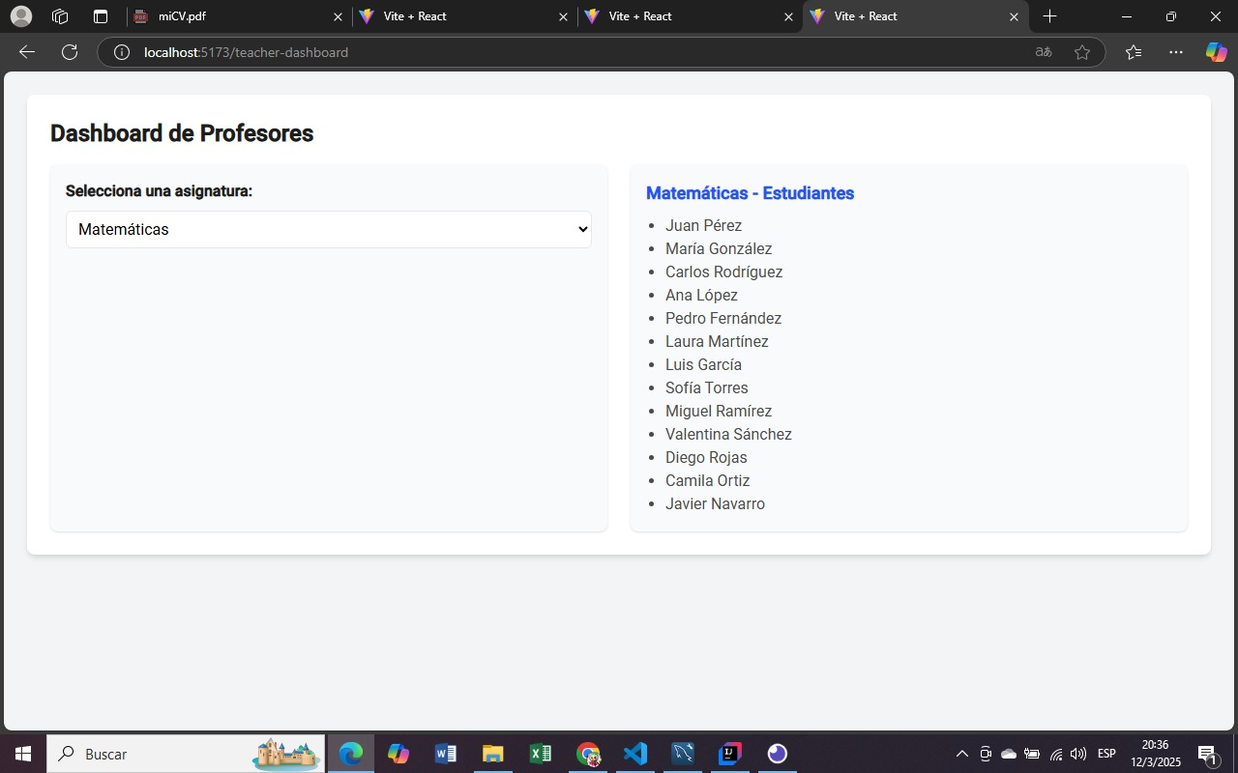
EVIDENCIA | Una vez que el backend esté implementado, será necesario conectar el frontend para obtener y mostrar los datos reales de estudiantes en la lista.
 | Se recomienda implementar un sistema de datos simulados (mock data) durante el desarrollo del frontend para poder probar la funcionalidad de la lista de estudiantes antes de la integración con el backend.
 | Una vez que el backend esté implementado, será necesario conectar el frontend para obtener y mostrar los datos reales de estudiantes en la lista.
 | Se recomienda implementar un sistema de datos simulados (mock data) durante el desarrollo del frontend para poder probar la funcionalidad de la lista de estudiantes antes de la integración con el backend.

HU3-CP1
REPORTE DE BUGS
ZULAY PERAZA

TITULO | HU3-CP1
PRIORIDAD (urgencia) | Crítica (debe ser corregido inmediatamente una vez que el backend esté disponible).
AMBIENTE
TIPO DE DEFECTO | Funcional, datos y usabilidad.
SISTEMA OPERATIVO | WIN 10
SEVERIDAD (criticidad) | Alta (afecta la funcionalidad principal de creación y visualizacion de evaluaciones).
DESCRIPCIÓN | El formulario de creación de evaluación no funciona correctamente ya que no hay un backend para procesar la creación. Las secciones de "Evaluaciones Creadas" y "Evaluaciones Pendientes" muestran mensajes de "No hay evaluaciones creadas" aunque debería mostrar datos de evaluaciones si existiera un backend. La interfaz no proporciona retroalimentación clara sobre el estado del formulario o la falta de conexión con el backend.
PRECONDICIONES | Navegador web abierto con la página de creación de evaluaciones. El usuario debe ser un profesor con acceso a la página. No hay un backend conectado a la aplicación.
PASOS | Abrir la página de creación de evaluaciones. Seleccionar una asignatura en el desplegable. Ingresar un nombre para la evaluación. Seleccionar una fecha para la evaluación. Hacer clic en el botón "Agregar Evaluación". Observar las secciones de "Evaluaciones Creadas" y "Evaluaciones Pendientes".
RESULTADO ESPERADO | Al hacer clic en "Agregar Evaluación", la evaluación debería crearse y mostrarse en la sección "Evaluaciones Creadas". Las secciones de "Evaluaciones Creadas" y "Evaluaciones Pendientes" deberían mostrar las evaluaciones correspondientes, obtenidas de una fuente de datos real (backend). La interfaz debería proporcionar retroalimentación clara sobre el estado del formulario y la creación de la evaluación.
RESULTADO ACTUAL | Al hacer clic en "Agregar Evaluación", no ocurre nada y no se muestra ningún mensaje de éxito o error. Las secciones de "Evaluaciones Creadas" y "Evaluaciones Pendientes" muestran mensajes de "No hay evaluaciones creadas". La interfaz no proporciona ninguna retroalimentación sobre la falta de conexión con el backend.
NOTAS ADICIONALES | Este bug es consecuencia directa de la falta de un backend que proporcione los datos de estudiantes. Una vez que el backend esté implementado, será necesario conectar el frontend para obtener y mostrar los datos reales de estudiantes en la lista. Se recomienda implementar un sistema de datos simulados (mock data) durante el desarrollo del frontend para poder probar la funcionalidad de la lista de estudiantes antes de la integración con el backend.
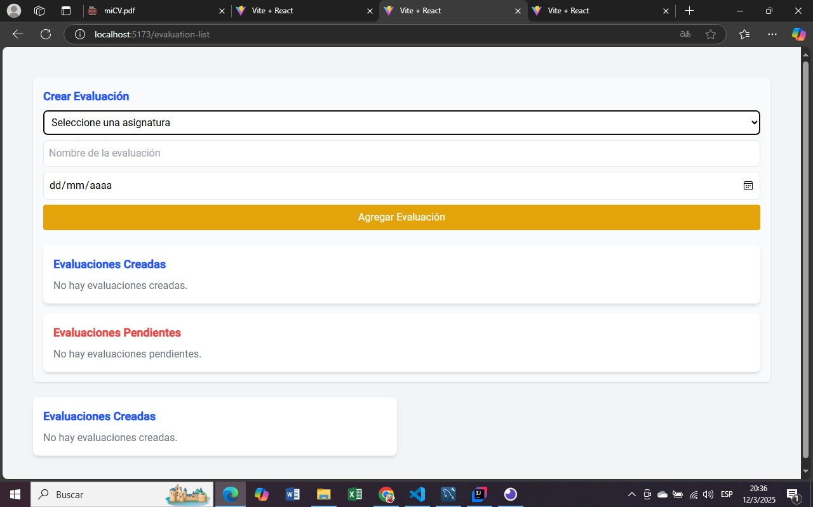
EVIDENCIA

HU8-CP1
REPORTE DE BUGS
ZULAY PERAZA

TITULO | HU8-CP001
PRIORIDAD (urgencia) | Alta (debe ser corregido una vez que el backend esté disponible)
AMBIENTE
TIPO DE DEFECTO | Funcional, visual y datos.
SISTEMA OPERATIVO | WIN 10
SEVERIDAD (criticidad) | Media (afecta la funcionalidad de visualización de datos).
DESCRIPCIÓN | Al hacer clic en el botón "Excel" de una materia, se abre un modal que muestra un gráfico de barras representando las evaluaciones de esa materia. Sin embargo, el gráfico no muestra datos reales de evaluaciones, ya que no hay un backend conectado para obtenerlos. Las barras del gráfico tienen alturas arbitrarias y no reflejan calificaciones reales.
PRECONDICIONES | Navegador web abierto con la página de notas del alumno. El usuario debe ser un profesor o representante con acceso a la página. No hay un backend conectado a la aplicación. Existen datos simulados o estáticos para las materias y calificaciones mostradas en la tabla principal.
PASOS | Abrir la página de notas del alumno. Hacer clic en el botón "Excel" correspondiente a una materia (ej., Matemáticas). Observar el modal que se abre con el gráfico de barras.
RESULTADO ESPERADO | El gráfico de barras en el modal debería mostrar barras con alturas proporcionales a las calificaciones reales de las evaluaciones de la materia seleccionada. Las barras del gráfico deberían representar las evaluaciones correspondientes a la materia seleccionada. El modal debería mostrar un título que indique la materia y el tipo de gráfico (ej., "Matemáticas - Evaluaciones").
RESULTADO ACTUAL | El gráfico de barras en el modal muestra barras con alturas arbitrarias, no relacionadas con calificaciones reales. Las barras del gráfico no representan evaluaciones reales de la materia seleccionada. El modal muestra el título "Matemáticas - Evaluaciones", pero los datos del gráfico no son precisos.
NOTAS ADICIONALES | Este bug es consecuencia directa de la falta de un backend que proporcione los datos de evaluaciones. Una vez que el backend esté implementado, será necesario conectar el frontend para obtener y mostrar los datos reales en el gráfico. Se recomienda implementar un sistema de datos simulados (mock data) durante el desarrollo del frontend para poder probar la funcionalidad del gráfico antes de la integración con el backend. Es importante verificar que el modal se cierre correctamente al hacer clic en el botón "Cerrar".
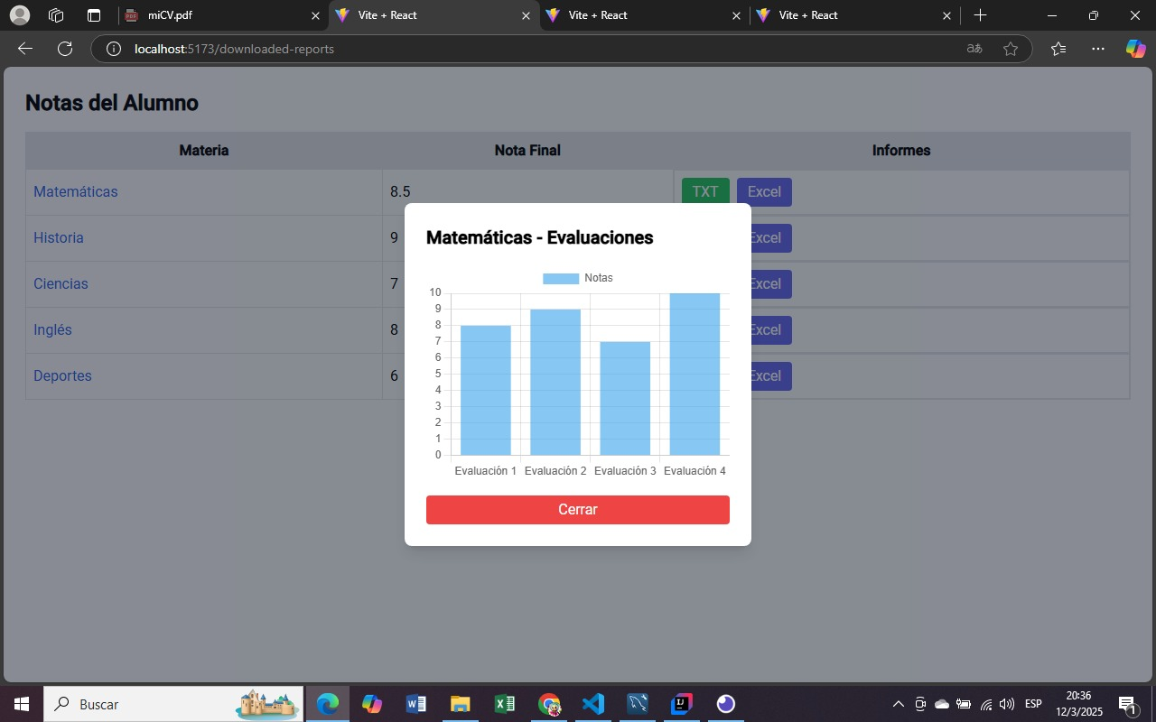
EVIDENCIA | Una vez que el backend esté implementado, será necesario conectar el frontend para obtener y mostrar los datos reales en el gráfico.
 | Se recomienda implementar un sistema de datos simulados (mock data) durante el desarrollo del frontend para poder probar la funcionalidad del gráfico antes de la integración con el backend.
 | Es importante verificar que el modal se cierre correctamente al hacer clic en el botón "Cerrar".

